상품제안서
제로마크 씬에어 보틀210ml | 상품코드: S48800

 |  | 02-713-8555 | www.synergygift.co.kr
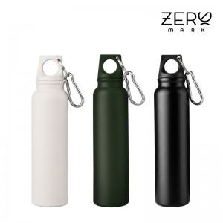

【상세/제작정보】

【인쇄/포장옵션】 | 실크, 레이저, DTF컬러전사 / 포장지포장

【공급단가】 | 수량
*VAT별도

【상품 URL】 | https://www.synergygift.co.kr:443/src/goods_detail.php?gdno=48800

